EJERCICIO 1
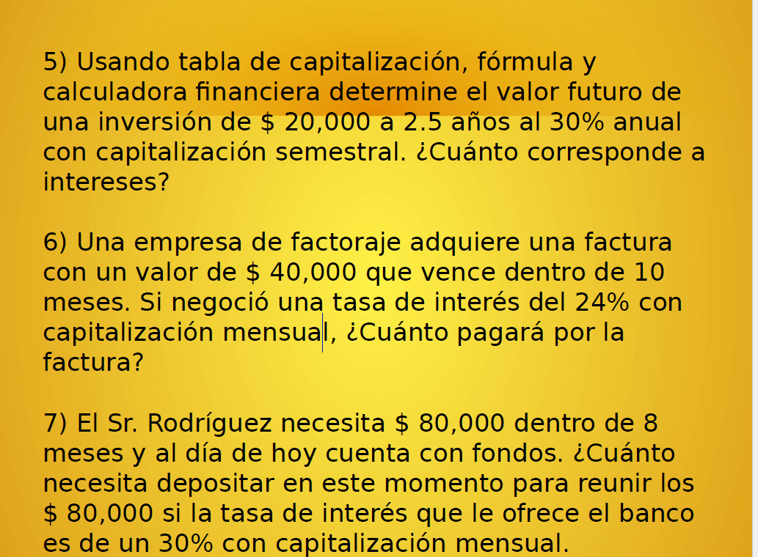
1.-) | va | 1000
 | nper | 9
 | interes anual | 22%
 | interes mensual | 1.83%
 | valor retiro | $ 9,689.02

